画面レイアウト
プロジェクト名 |  | 業務名 | システム名 | 画面ID | 画面名 | 作成日 |  |  | 作成者 | 更新日 | 更新者
施工管理システム |  | 現場経費管理業務 | 施工管理システム | Web-M-0010 | 現場経費一覧 | 2024/11/22 |  |  | 戸倉 | 2025-10-10 | 柳

画面レイアウト

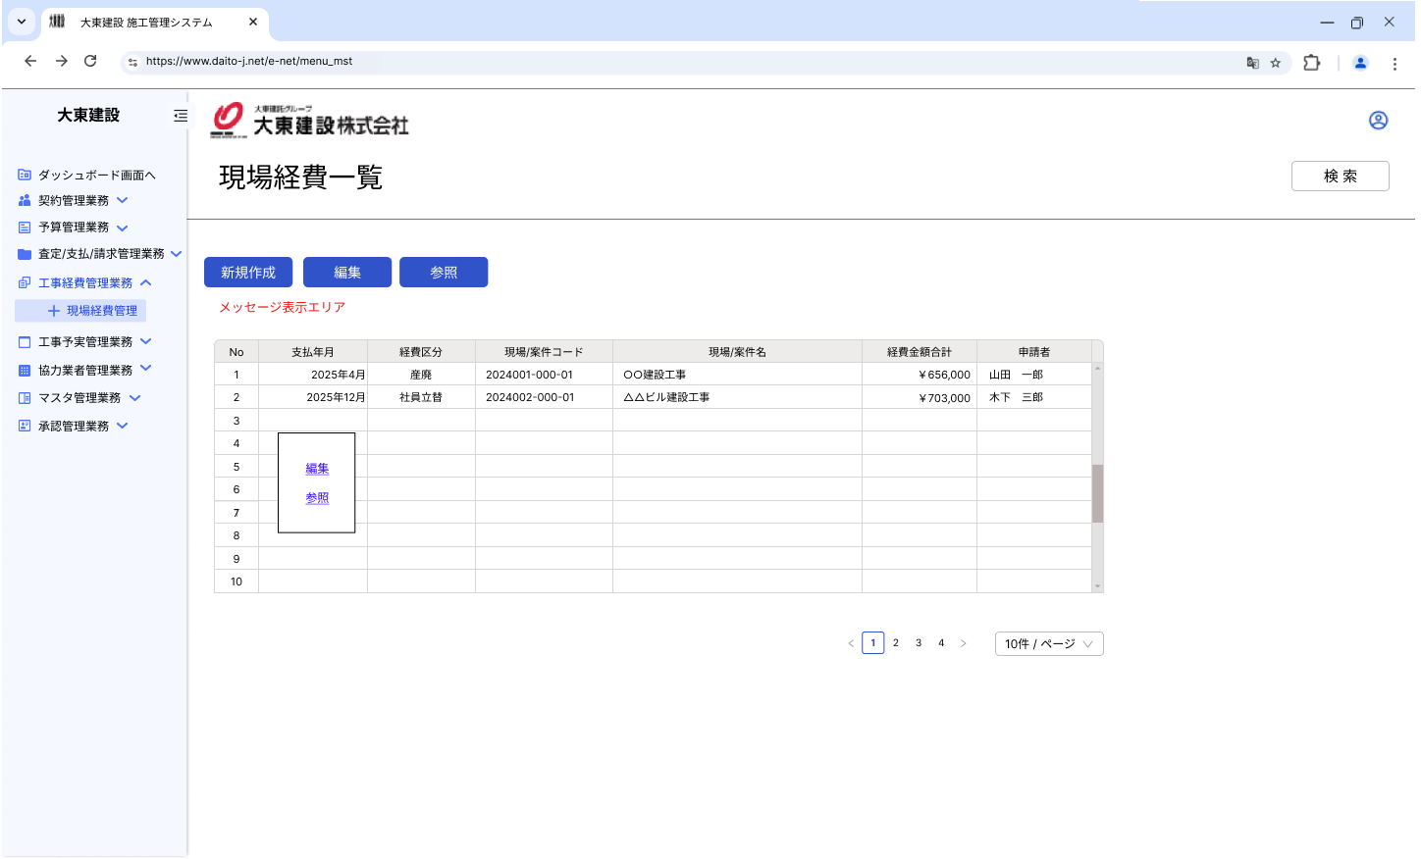
 | 【現場経費一覧】
 |  |  |  |  |  |  | 1 | 検索 |  |  |  |  | ←2025/10/10 ユーザレビューによる変更
 |  |  |  |  |  |  |  | 検索画面を表示します。

1
 |  |  |  |  |  |  | 2 | 新規作成
 |  |  |  |  |  |  |  | 選択されている現場経費の情報を現場
 |  |  |  |  |  |  |  | 経費登録に表示します。
2
3
4
5
6
7
8
9
10
11
12
 |  |  |  |  |  |  | 3 | 編集
 |  |  |  |  |  |  |  | 選択されている現場経費の情報を現場
 |  |  |  |  |  |  |  | 経費登録に表示します。

13
 |  |  |  |  |  |  | 4 | 参照
 |  |  |  |  |  |  |  | 選択されている現場経費の情報を現場
 |  |  |  |  |  |  |  | 経費登録に表示します。

 |  |  |  |  |  |  | 5 | メッセージ表示エリア
 |  |  |  |  |  |  |  | メッセージを表示際はこのエリアに
 |  |  |  |  |  |  |  | 表示を行います。
14
15
 |  |  |  |  |  |  | 6 | No
 | 【現場経費一覧（検索画面）】 |  |  |  |  |  |  | 行番号を連番で表示します。

 |  |  |  |  |  |  | 7 | 支払年月
 |  |  |  |  |  |  |  | 経費が発生した支払年月を表示します。

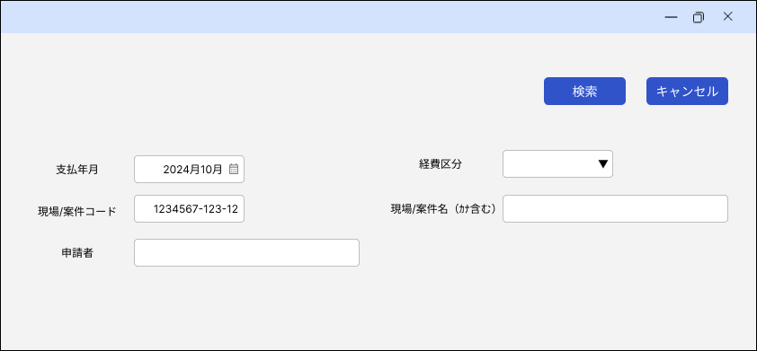
 |  |  |  |  |  |  | 8 | 経費区分
 |  |  |  |  |  |  |  | 該当行の経費区分を表示します。
16
17

 |  |  |  |  |  |  | 9 | 現場/案件コード
 |  |  |  |  |  |  |  | 該当行の現場コードまたは案件コードを表示します。

18
21
19
 |  |  |  |  |  |  | 10 | 現場/案件名
 |  |  |  |  |  |  |  | 該当行の現場名または案件名を表示します。
22
20
 |  |  |  |  |  |  | 11 | 経費金額合計
 |  |  |  |  |  |  |  | 該当行の経費金額の合計を表示します。

 |  |  |  |  |  |  | 12 | 申請者
 |  |  |  |  |  |  |  | 該当行の現場経費の申請者を表示します。

 |  |  |  |  |  |  | 13 | サブメニュー
 |  |  |  |  |  |  |  | 右クリックで表示します。
 |  |  |  |  |  |  |  | 編集・参照と同じ動作をします。

 |  |  |  |  |  |  | 14 | ページ送り
 |  |  |  |  |  |  |  | 「ページ/表示数」の選択に応じた、
 |  |  |  |  |  |  |  | ページ数をボタンとして表示します。

 |  |  |  |  |  |  | 15 | ページ/表示数
 |  |  |  |  |  |  |  | １ページの表示数を選択します。

 |  |  |  |  |  |  | 【現場経費一覧（検索画面）】
 |  |  |  |  |  |  | 16 | 検索
 |  |  |  |  |  |  |  | 画面を閉じて、検索結果を一覧に
 |  |  |  |  |  |  |  | 表示します。
 |  |  |  |  |  |  |  |  |  |  |  | 2025/7/8 案件を含んで表示するように変更（屋良）
 |  |  |  |  |  |  | 17 | キャンセル
 |  |  |  |  |  |  |  | 画面を閉じます。

 |  |  |  |  |  |  | 18 | 支払年月
 |  |  |  |  |  |  |  | 支払年月に対する絞り込み条件を入力
 |  |  |  |  |  |  |  | します。

 |  |  |  |  |  |  | 19 | 現場/案件コード
 |  |  |  |  |  |  |  | 現場コードまたは案件コードに対する
 |  |  |  |  |  |  |  | 絞り込み条件を入力します。

 |  |  |  |  |  |  | 20 | 申請者
 |  |  |  |  |  |  |  | 申請者に対する絞り込み条件
 |  |  |  |  |  |  |  | を入力します。

 |  |  |  |  |  |  | 21 | 経費区分
 |  |  |  |  |  |  |  | 経費区分に対する絞り込み条件
 |  |  |  |  |  |  |  | を選択します。

 |  |  |  |  |  |  | 22 | 現場/案件名
 |  |  |  |  |  |  |  | 現場名または案件名に対する
 |  |  |  |  |  |  |  | 絞り込み条件を選択します。

処理概要
プロジェクト名 |  |  |  |  |  |  |  |  |  | 業務名 |  |  |  | システム名 |  | 画面ID |  | 画面名 |  |  |  | 作成日 | 作成者 | 更新日 | 更新者
施工管理システム |  |  |  |  |  |  |  |  |  | 現場経費管理業務 |  |  |  | 施工管理システム |  | Web-M-0010 |  | 現場経費一覧 |  |  |  | 2024/11/22 | 戸倉 | 2025-10-10 | 柳

1.処理概要
・編集、参照ボタンから、既存データを表示した状態の現場経費登録を起動します。

2.処理フロー

 | ＜初期表示＞
 |  |  |  |  |  |  |  |  |  |  |  |  |  |  |  |  | 読込
現場経費情報取得API
現場経費ヘッダTBL
現場情報TBL
従業員情報 TBL

 |  |  |  |  | 現場経費明細表示

 | ＜検索処理＞

 |  |  |  |  | 現場経費一覧から検索画面を呼び出し

 |  |  |  |  | 確定ボタン押下 |  |  |  |  |  |  |  |  |  |  |  | 読込
現場経費情報検索API
現場経費ヘッダTBL
現場情報TBL
従業員情報 TBL
 |  |  | （現場経費一覧（検索画面））

 |  |  |  |  | 現場経費明細表示

 | ＜編集処理＞
 |  |  |  |  |  |  |  |  |  |  |  |  |  |  |  |  |  | 現場経費明細で選択された行の現場コードをセッションとして現場経費登録に渡す

 | ＜参照処理＞
 |  |  |  |  |  |  |  |  |  |  |  |  |  |  |  |  |  | 現場経費明細で選択された行の現場コードをセッションとして現場経費登録に渡す

3.操作概要

 | 初期表示： |  | 施工中の現場経費情報を取得して現場経費明細に表示する

 |  |  | ① | 「現場経費一覧」画面を表示し、下記ストアを登録する。
 |  |  |  | 登録元画面 |  |  |  |  |  |  | ストア名 |  |  |  |  |  | 区分 | 取得元（テーブル）
 |  |  |  | 現場経費一覧 |  |  |  |  |  |  | 現場経費情報リスト |  |  |  |  |  |  |  |  |  |  |  |  |  |  | 2025/10/10 ユーザレビューによる仕様変更
 |  |  |  |  |  |  |  |  |  |  |  | 現場経費ヘッダID |  |  |  |  | 登録 | ””（空白）
 |  |  |  |  |  |  |  |  |  |  |  | 支払年月 |  |  |  |  | 登録 | ””（空白） |  |  |  |  |  |  |  | 2025/7/8 案件を含んで表示するように変更（屋良）
 |  |  |  |  |  |  |  |  |  |  |  | 経費区分 |  |  |  |  | 登録 | ””（空白）
 |  |  |  |  |  |  |  |  |  |  |  | 案件コード |  |  |  |  | 登録 | ””（空白）
 |  |  |  |  |  |  |  |  |  |  |  | 案件名 |  |  |  |  | 登録 | ””（空白）
 |  |  |  |  |  |  |  |  |  |  |  | 現場コード |  |  |  |  | 登録 | ””（空白）
 |  |  |  |  |  |  |  |  |  |  |  | 現場名 |  |  |  |  | 登録 | ””（空白）
 |  |  |  |  |  |  |  |  |  |  |  | 経費金額合計 |  |  |  |  | 登録 | ””（空白）
 |  |  |  |  |  |  |  |  |  |  |  | 申請者コード |  |  |  |  | 登録 | ””（空白）
 |  |  |  |  |  |  |  |  |  |  |  | 申請者 |  |  |  |  | 登録 | ””（空白）

 |  |  | ② | 「現場経費情報API」を下記パラメータにて取得する。
 |  |  |  | 権限/利用者 |  |  |  | パラメータ
 |  |  |  | 全アクセス者 |  |  |  |  |  |  |  |  |  |  |  |  |  |  |  |  |  |  |  |  |  | 2025/7/8 処理区分は不要なので削除（屋良）

 |  |  | ③ | 取得件数が０件だった場合、現場経費明細を初期化して処理を終了。
 |  |  |  | sheet.画面項目表示条件の記載内容に従って、項目を非表示に変更する。
 |  |  |  | 「画面項目表示条件」シートの「明細表示０件」の状態とする。

 |  |  | ④ | 取得件数が１件以上の場合、取得した現場経費情報を下記のストアに登録する
 |  |  |  | 「画面項目表示条件」シートの「初期表示」の状態とする。
 |  |  |  | 登録元画面 |  |  |  |  |  |  | ストア名 |  |  |  |  |  | 区分 | 取得元（テーブル）
 |  |  |  | 現場経費一覧 |  |  |  |  |  |  | 現場経費情報リスト |  |  |  |  |  |  |  |  |  |  |  |  |  |  | 2025/10/10 ユーザレビューによる仕様変更
 |  |  |  |  |  |  |  |  |  |  |  | 現場経費ヘッダID |  |  |  |  | 登録 | 現場経費ヘッダ．案件コード |  |  |  |  |  |  |  | 2025/7/8 案件を含んで表示するように変更（屋良）
 |  |  |  |  |  |  |  |  |  |  |  | 支払年月 |  |  |  |  | 登録 | 現場経費ヘッダ．支払年月
 |  |  |  |  |  |  |  |  |  |  |  | 経費区分 |  |  |  |  | 登録 | 項目リスト設定.項目名
 |  |  |  |  |  |  |  |  |  |  |  | 案件コード |  |  |  |  | 登録 | 現場経費ヘッダ．案件コード
 |  |  |  |  |  |  |  |  |  |  |  | 案件名 |  |  |  |  | 登録 | 案件情報．案件名
 |  |  |  |  |  |  |  |  |  |  |  | 現場コード |  |  |  |  | 登録 | 現場経費ヘッダ．現場コード
 |  |  |  |  |  |  |  |  |  |  |  | 現場名 |  |  |  |  | 登録 | 現場情報．現場名
 |  |  |  |  |  |  |  |  |  |  |  | 経費金額合計 |  |  |  |  | 登録 | 現場経費ヘッダ．経費金額合計
 |  |  |  |  |  |  |  |  |  |  |  | 申請者コード |  |  |  |  | 登録 | 現場経費ヘッダ．申請者コード
 |  |  |  |  |  |  |  |  |  |  |  | 申請者 |  |  |  |  | 登録 | 従業員情報．氏名

 |  |  | ⑤ | ④にて登録されたストアの内容を、現場/案件コード（昇順）順に表示する。
 |  |  |  | 表示先オブジェクト |  |  |  |  |  |  | 表示値
 |  |  |  | 現場経費一覧 |  |  |  |  |  |  | 現場経費一覧．現場経費情報リスト |  |  |  |  |  |  |  |  |  |  |  |  |  |  | 2025/10/10 ユーザレビューによる仕様変更
 |  |  |  |  | 支払年月 |  |  |  |  |  |  | 支払年月
 |  |  |  |  | 経費区分 |  |  |  |  |  |  | 経費区分
 |  |  |  |  | 現場/案件コード |  |  |  |  |  |  | 現場コード OR 案件コード ※いづれか、取得のある方を設定する |  |  |  |  |  |  |  |  |  |  |  |  |  | 2025/7/8 案件を含んで表示するように変更（屋良）
 |  |  |  |  | 現場/案件名 |  |  |  |  |  |  | 現場名 OR 案件名 ※いづれか、取得のある方を設定する
 |  |  |  |  | 経費金額合計 |  |  |  |  |  |  | 経費金額合計
 |  |  |  |  | 申請者 |  |  |  |  |  |  | 申請者

 |  |  | ⑥ | スクロールバーの位置は0ポイントとする。

 | 検索処理：検索条件の入力内容で取得してきた現場経費情報を現場経費明細に表示する

 |  |  | ① | 「現場経費一覧（検索画面）」画面を表示し、下記ストアを登録する。
 |  |  |  | 登録元画面 |  |  |  |  |  |  | ストア名 |  |  |  |  |  | 区分 | 取得元（テーブル） |  |  |  |  |  |  |  | 2025/10/10 ユーザレビューによる仕様変更
 |  |  |  | 現場経費一覧（検索画面） |  |  |  |  |  |  | 現場/案件コード |  |  |  |  |  | 登録 | ””（空白） |  |  |  |  |  |  |  | 2025/7/8 案件を含んで表示するように変更（屋良）
 |  |  |  |  |  |  |  |  |  |  | 現場/案件名（ｶﾅ含む） |  |  |  |  |  | 登録 | ””（空白）
 |  |  |  |  |  |  |  |  |  |  | 申請者 |  |  |  |  |  | 登録 | ””（空白）
 |  |  |  |  |  |  |  |  |  |  | 現場着手日（開始） |  |  |  |  |  | 登録 | ””（空白）
 |  |  |  |  |  |  |  |  |  |  | 現場着手日（終了） |  |  |  |  |  | 登録 | ””（空白）
 |  |  |  |  |  |  |  |  |  |  | 現場引渡日（開始） |  |  |  |  |  | 登録 | ””（空白）
 |  |  |  |  |  |  |  |  |  |  | 現場引渡日（終了） |  |  |  |  |  | 登録 | ””（空白）

 |  |  | ② | 「現場経費一覧（検索画面）」の各項目に入力した内容をストアに登録する。
 |  |  |  | 登録元画面 |  |  |  |  |  |  | ストア名 |  |  |  |  |  | 区分 | 取得元（テーブル）
 |  |  |  | 現場経費一覧（検索画面） |  |  |  |  |  |  | 現場/案件コード |  |  |  |  |  | 登録 | 現場経費一覧（検索画面）．現場/案件コード |  |  |  |  |  |  |  | 2025/7/8 案件を含んで表示するように変更（屋良）
 |  |  |  |  |  |  |  |  |  |  | 現場/案件名（ｶﾅ含む） |  |  |  |  |  | 登録 | 現場経費一覧（検索画面）．現場/案件名（ｶﾅ含む） |  |  |  |  |  |  |  | 2025/10/10 ユーザレビューによる仕様変更
 |  |  |  |  |  |  |  |  |  |  | 支払年月 |  |  |  |  |  | 登録 | 現場経費一覧（検索画面）．支払年月
 |  |  |  |  |  |  |  |  |  |  | 経費区分 |  |  |  |  |  | 登録 | 現場経費一覧（検索画面）．経費区分
 |  |  |  |  |  |  |  |  |  |  | 申請者 |  |  |  |  |  | 登録 | 現場経費一覧（検索画面）．申請者

 |  |  | ③ | 「検索」ボタンをクリックし、「項目別入力チェック」シートのNo2に該当しない場合、「現場経費情報取得API」を実行する。
 |  |  |  | 権限/利用者 |  |  |  | パラメータ |  |  |  |  |  |  |  |  |  |  |  |  |  |  |  |  |  | 2025/10/10 ユーザレビューによる仕様変更
 |  |  |  | 全アクセス者 |  |  |  | ストア：現場経費一覧（検索画面）、支払年月、現場コード、現場名、申請者、経費区分 |  |  |  |  |  |  |  |  |  |  |  |  |  |  |  |  |  | 2025/7/8 処理区分は不要なので削除（屋良）
 |  |  |  | ※（ｶﾅ含む）の項目については、半角全角を区別しないこととする。

 |  |  | ④ | 取得件数が０件だった場合、エラーメッセージ（K00001）を表示して処理を終了。
 |  |  |  | 現場経費明細は初期化する。
 |  |  |  | 「画面項目表示条件」の「エラー」の状態とする。

 |  |  | ⑤ | 「現場経費情報検索API」にて現場経費情報が取得できた場合、現場経費明細に取得情報を現場コード（昇順）の順に表示する。
 |  |  |  | 登録元画面 |  |  |  |  |  |  | ストア名 |  |  |  |  |  | 区分 | 取得元（テーブル）
 |  |  |  | 現場経費一覧 |  |  |  |  |  |  | 現場経費情報リスト |  |  |  |  |  |  |  |  |  |  |  |  |  |  | 2025/10/10 ユーザレビューによる仕様変更
 |  |  |  |  |  |  |  |  |  |  |  | 現場経費ヘッダID |  |  |  |  | 登録 | 現場経費ヘッダ．案件コード |  |  |  |  |  |  |  | 2025/7/8 案件を含んで表示するように変更（屋良）
 |  |  |  |  |  |  |  |  |  |  |  | 支払年月 |  |  |  |  | 登録 | 現場経費ヘッダ．支払年月
 |  |  |  |  |  |  |  |  |  |  |  | 経費区分 |  |  |  |  | 登録 | 項目リスト設定.項目名
 |  |  |  |  |  |  |  |  |  |  |  | 案件コード |  |  |  |  | 登録 | 現場経費ヘッダ．案件コード
 |  |  |  |  |  |  |  |  |  |  |  | 案件名 |  |  |  |  | 登録 | 案件情報．案件名
 |  |  |  |  |  |  |  |  |  |  |  | 現場コード |  |  |  |  | 登録 | 現場経費ヘッダ．現場コード
 |  |  |  |  |  |  |  |  |  |  |  | 現場名 |  |  |  |  | 登録 | 現場情報．現場名
 |  |  |  |  |  |  |  |  |  |  |  | 経費金額合計 |  |  |  |  | 登録 | 現場経費ヘッダ．経費金額合計
 |  |  |  |  |  |  |  |  |  |  |  | 申請者コード |  |  |  |  | 登録 | 現場経費ヘッダ．申請者コード
 |  |  |  |  |  |  |  |  |  |  |  | 申請者 |  |  |  |  | 登録 | 従業員情報．氏名

 |  |  | ⑥ | ⑤にて登録されたストアの内容を、現場/案件コード（昇順）順に表示する。
 |  |  |  | 表示先オブジェクト |  |  |  |  |  |  | 表示値
 |  |  |  | 現場経費一覧 |  |  |  |  |  |  | 現場経費一覧．現場経費情報リスト |  |  |  |  |  |  |  |  |  |  |  |  |  |  | 2025/10/10 ユーザレビューによる仕様変更
 |  |  |  |  | 支払年月 |  |  |  |  |  |  | 支払年月 |  |  |  |  |  |  |  |  |  |  |  |  |  | 2025/7/8 案件を含んで表示するように変更（屋良）
 |  |  |  |  | 経費区分 |  |  |  |  |  |  | 経費区分
 |  |  |  |  | 現場/案件コード |  |  |  |  |  |  | 現場コード OR 案件コード ※いづれか、取得のある方を設定する
 |  |  |  |  | 現場/案件名 |  |  |  |  |  |  | 現場名 OR 案件名 ※いづれか、取得のある方を設定する
 |  |  |  |  | 経費金額合計 |  |  |  |  |  |  | 経費金額合計
 |  |  |  |  | 申請者 |  |  |  |  |  |  | 申請者

 |  |  | ⑦ | スクロールバーの位置は0ポイントとする。

 | 編集処理：現場経費明細で選択された現場経費情報をセッションに格納して現場経費登録に遷移する。

 |  |  | ① | 編集ボタンもしくはサブメニューの「編集」が選択される。

 |  |  | ② | 入力内容に不備が無いか、エラーチェックを行う。（項目別入力チェック参照）

 |  |  | ③ | ストア：編集権限が”0”の場合は、エラーメッセージ（K00008）を表示して処理を終了。

 |  |  | ④ | 現場経費明細で選択された現場経費情報をストアへ格納する。
 |  |  |  | 登録元画面 |  |  |  |  |  |  | 変数/セッション名 |  |  |  |  |  |  | 取得元
 |  |  |  | 現場経費一覧 |  |  |  |  |  |  | 呼び出し元画面 |  |  |  |  |  |  | "Web-M-0010"（現場経費一覧）
 |  |  |  |  |  |  |  |  |  |  | 画面状態区分 |  |  |  |  |  |  | "0"（編集）
 |  |  |  |  |  |  |  |  |  |  | 選択現場経費ヘッダID |  |  |  |  |  |  | ストア：現場経費ヘッダID |  |  |  |  |  |  |  | 2025/10/10 ユーザレビューによる仕様変更

 |  |  | ⑤ | 「現場経費登録」に遷移する。

 | 参照処理：現場経費明細で選択された現場経費情報をセッションに格納して現場経費登録に遷移する。

 |  |  | ① | 参照ボタンもしくはサブメニューの「参照」が選択される。

 |  |  | ② | 入力内容に不備が無いか、エラーチェックを行う。（項目別入力チェック参照）

 |  |  | ③ | ストア：参照権限が”0”の場合は、エラーメッセージ（K00009）を表示して処理を終了。

 |  |  | ④ | 現場経費明細で選択された現場経費情報をストアへ格納する。
 |  |  |  | 登録元画面 |  |  |  |  |  |  | 変数/セッション名 |  |  |  |  |  |  | 取得元
 |  |  |  | 現場経費一覧 |  |  |  |  |  |  | 呼び出し元画面 |  |  |  |  |  |  | "Web-M-0010"（現場経費一覧）
 |  |  |  |  |  |  |  |  |  |  | 画面状態区分 |  |  |  |  |  |  | "1"（参照）
 |  |  |  |  |  |  |  |  |  |  | 選択現場経費ヘッダID |  |  |  |  |  |  | ストア：現場経費ヘッダID |  |  |  |  |  |  |  | 2025/10/10 ユーザレビューによる仕様変更

 |  |  | ⑤ | 「現場経費登録」に遷移する。

 | 画面離脱時： |  | 特になし

4.メッセージ一覧
本画面で利用するメッセージは以下の通り
No |  | メッセージID |  |  |  | 種別 |  | メッセージ |  |  |  |  |  |  | 表示方法 |  |  |  | ボタン |  | 説明
1 |  | K00001 |  |  |  | エラー |  | 該当件数が０件でした。検索条件を変更してください。 |  |  |  |  |  |  | 画面内表示 |  |  |  | なし |  | 検索処理時に取得件数が０件だった場合に表示
2 |  | K00008 |  |  |  | エラー |  | 編集処理の権限がありません。 システム管理者にお問い合わせください。 |  |  |  |  |  |  | ポップアップ |  |  |  | OK |  | 利用する機能に権限が無い場合
3 |  | K00009 |  |  |  | エラー |  | 参照処理の権限がありません。 システム管理者にお問い合わせください。 |  |  |  |  |  |  | ポップアップ |  |  |  | OK |  | 利用する機能に権限が無い場合
4 |  | K00011 |  |  |  | エラー |  | 対象が選択されていません。対象を選択して再度処理を行ってください。 |  |  |  |  |  |  | ポップアップ |  |  |  | OK |  | 複数行がない状態で、編集処理・参照処理を実施
5 |  | K00018 |  |  |  | エラー |  | 選択された行が複数の為、登録画面を開けません。 |  |  |  |  |  |  | 画面内表示 |  |  |  | なし |  | 一覧画面で複数行を選択した状態で編集・参照処理

5.変数及びセッション等
本画面で利用する変数及びセッションは以下の通り
No |  | 登録元画面 |  |  |  |  |  |  | 処理区分 |  | 種別 |  | 変数/セッション名 |  |  |  |  |  |  | 備考
1 |  | ログイン画面 |  |  |  |  |  |  | 取得 |  | ストア |  | アカウント区分
2 |  |  |  |  |  |  |  |  | 取得 |  | ストア |  | 従業員氏名
3 |  |  |  |  |  |  |  |  | 取得 |  | ストア |  | 役職コード
4 |  |  |  |  |  |  |  |  |  |  |  |  | 所属部署コードリスト
5 |  |  |  |  |  |  |  |  | 取得 |  | ストア |  |  | 所属部署コード
6 |  | 現場経費一覧（検索画面） |  |  |  |  |  |  | 登録 |  | ストア |  | 現場/案件コード |  |  |  |  |  |  | 検索画面入力内容保持用 |  |  |  |  |  | 2025/7/8 案件を含んで表示するように変更（屋良）
7 |  |  |  |  |  |  |  |  | 登録 |  | ストア |  | 現場/案件名（ｶﾅ含む） |  |  |  |  |  |  | 〃 |  |  |  |  |  | 2025/10/10 ユーザレビューによる仕様変更
8 |  |  |  |  |  |  |  |  | 登録 |  | ストア |  | 申請者 |  |  |  |  |  |  | 〃
9 |  |  |  |  |  |  |  |  | 登録 |  | ストア |  | 現場着手日（開始） |  |  |  |  |  |  | 〃
10 |  |  |  |  |  |  |  |  | 登録 |  | ストア |  | 現場着手日（終了） |  |  |  |  |  |  | 〃
11 |  |  |  |  |  |  |  |  | 登録 |  | ストア |  | 現場引渡日（開始） |  |  |  |  |  |  | 〃
12 |  |  |  |  |  |  |  |  | 登録 |  | ストア |  | 現場引渡日（終了） |  |  |  |  |  |  | 〃
13 |  | 現場経費一覧 |  |  |  |  |  |  |  |  |  |  | 現場経費情報リスト |  |  |  |  |  |  | 検索処理の結果をリストで保持する用 現場経費情報API
14 |  |  |  |  |  |  |  |  | 登録 |  | ストア |  |  | 現場経費ヘッダID |  |  |  |  |  | 〃
15 |  |  |  |  |  |  |  |  | 登録 |  | ストア |  |  | 支払年月 |  |  |  |  |  | 〃
16 |  |  |  |  |  |  |  |  | 登録 |  | ストア |  |  | 経費区分 |  |  |  |  |  | 〃
17 |  |  |  |  |  |  |  |  | 登録 |  | ストア |  |  | 案件コード |  |  |  |  |  | 〃
18 |  |  |  |  |  |  |  |  | 登録 |  | ストア |  |  | 案件名 |  |  |  |  |  | 〃
19 |  |  |  |  |  |  |  |  | 登録 |  | ストア |  |  | 現場コード |  |  |  |  |  | 〃
20 |  |  |  |  |  |  |  |  | 登録 |  | ストア |  |  | 現場名 |  |  |  |  |  | 〃
21 |  |  |  |  |  |  |  |  | 登録 |  | ストア |  |  | 経費金額合計 |  |  |  |  |  | 〃
22 |  |  |  |  |  |  |  |  | 登録 |  | ストア |  |  | 申請者コード |  |  |  |  |  | 〃
23 |  |  |  |  |  |  |  |  | 登録 |  | ストア |  |  | 申請者 |  |  |  |  |  | 〃
29 |  |  |  |  |  |  |  |  | 登録 |  | ストア |  | 呼び出し元画面 |  |  |  |  |  |  | 登録画面遷移用
30 |  |  |  |  |  |  |  |  | 登録 |  | ストア |  | 画面状態区分 |  |  |  |  |  |  | 〃
32 |  |  |  |  |  |  |  |  | 登録 |  | ストア |  | 選択現場経費ヘッダID |  |  |  |  |  |  | 〃

6.アクター（利用者）
本画面で利用するアクターは以下の通り
No |  | アカウント区分 |  |  |  |  | 利用者権限名称 |  |  |  |  |  |  | 説明（権限制御）
1 |  | 社員 |  |  |  |  | Syain |  |  |  |  |  |  | 使用設定されている組織に所属するアカウントで使用可能。
2 |  | 協力業者 |  |  |  |  | Kyouryokugyousya |  |  |  |  |  |  | 使用不可（この機能に関するメニューが表示されない）
3 |  | 協力業者社員 |  |  |  |  | Kyouryokugyousyasyain |  |  |  |  |  |  | 使用不可（この機能に関するメニューが表示されない）

印刷処理定義
プロジェクト名 |  |  |  | 業務名 |  | システム名 | 画面ID | 画面名 |  |  | 作成日 | 作成者 | 更新日 | 更新者
施工管理システム |  |  |  | 現場経費管理業務 |  | 施工管理システム | Web-M-0010 | 現場経費一覧 |  |  | 2024/11/22 | 戸倉 | - | -

１.帳票レイアウト
印刷処理なし
 | 【現場経費一覧表】
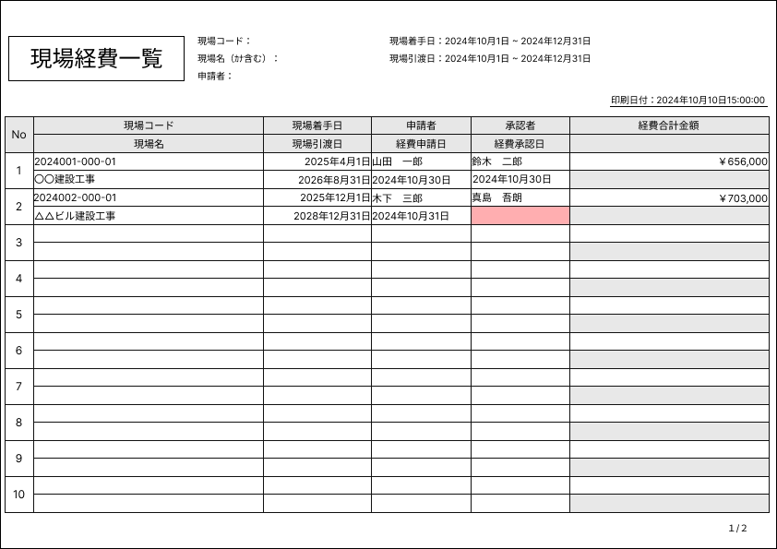

②
⑤
③
⑥
④
①

⑦
⑧
⑩
⑫
⑭
⑯
⑨
⑪
⑬
⑮

２.帳票項目
印刷処理なし
 | １．現場経費一覧で「印刷」ボタンが押された場合に下記の記載に沿って現場経費一覧表のPDFを作成する。

 | ２．ヘッダー仕様
 | № |  | 帳票項目 |  | 転送元 |  |  |  | 表示位置 | 備考
 | 1 |  | 日付 |  | 利用PC.システム日付 |  |  |  | 右寄せ | yyyy年MM月dd日HH:mm:ss形式
 | 2 |  | 現場コード |  | ストア：現場経費一覧.List_GenbaKeihiinfo .Genba _Code |  |  |  | 左寄せ
 | 3 |  | 現場名 |  | ストア：現場経費一覧.List_GenbaKeihiinfo .Genba _Name |  |  |  | 左寄せ
 | 4 |  | 申請者 |  | ストア：現場経費一覧.List_GenbaKeihiinfo .Shinseisya |  |  |  | 左寄せ
 | 5 |  | 現場着手日 |  | ストア：現場経費一覧.List_GenbaKeihiinfo .GenbaTyakusyuYMD |  |  |  | 右寄せ | yyyy年MM月dd日形式
 | 6 |  | 現場引渡日 |  | ストア：現場経費一覧.List_GenbaKeihiinfo .GenbaHikiwatashiYMD |  |  |  | 右寄せ | yyyy年MM月dd日形式

 | ３．明細部仕様
 | № |  | 帳票項目 |  | 転送元 |  |  |  | 表示位置 | 備考
 | 7 |  | № |  | １行ごとの連番 |  |  |  | 中央寄せ
 | 8 |  | 現場コード |  | ストア：現場経費一覧.List_GenbaKeihiinfo .Genba _Code |  |  |  | 左寄せ
 | 9 |  | 現場名 |  | ストア：現場経費一覧.List_GenbaKeihiinfo .Genba _Name |  |  |  | 左寄せ
 | 10 |  | 現場着手日 |  | ストア：現場経費一覧.List_GenbaKeihiinfo .GenbaTyakusyuYMD |  |  |  | 右寄せ | yyyy年MM月dd日形式
 | 11 |  | 現場引渡日 |  | ストア：現場経費一覧.List_GenbaKeihiinfo .GenbaHikiwatashiYMD |  |  |  | 右寄せ | yyyy年MM月dd日形式
 | 12 |  | 申請者 |  | ストア：現場経費一覧.List_GenbaKeihiinfo .Shinseisya |  |  |  | 左寄せ
 | 13 |  | 経費申請日 |  | ストア：現場経費一覧.List_GenbaKeihiinfo .KeihiShinseiYMD |  |  |  | 右寄せ | yyyy年MM月dd日形式
 | 14 |  | 承認者 |  | ストア：現場経費一覧.List_GenbaKeihiinfo .Syouninsya |  |  |  | 左寄せ
 | 15 |  | 経費承認日 |  | ストア：現場経費一覧.List_GenbaKeihiinfo .KeihiSyouninYMD |  |  |  | 右寄せ | yyyy年MM月dd日形式
 | 16 |  | 経費合計金額 |  | ストア：現場経費一覧.List_GenbaKeihiinfo .KeihiGoukei_Kingaku |  |  |  | 右寄せ | ￥999,999,999,999形式

 | ４．フッター仕様
 | № |  | 帳票項目 |  | 転送元 |  |  |  | 表示位置 | 備考
 | 17 |  | ページ番号 |  | 現在のページ ＋ "/" + 合計ページ |  |  |  | 右寄せ | X/X形式

 | ５．改ページ仕様
 |  | 明細10行を１ページとして改ページを行う。

CSV出力定義
プロジェクト名 |  |  |  | 業務名 |  | システム名 | 画面ID | 画面名 |  | 作成日 | 作成者 | 更新日 | 更新者
施工管理システム |  |  |  | 現場経費管理業務 |  | 施工管理システム | Web-M-0010 | 現場経費一覧 |  | 2024/11/22 | 戸倉 | - | -

１.CSV出力仕様
CSV出力なし
 | １．現場経費一覧で「CSV出力」ボタンが押された場合に下記の記載に沿ってCSVを作成する。

 | ２．出力ファイル名
 |  | 現場経費一覧yyyyMMddHHmmss.csv
 |  | ※yyyyMMddHHmmssは、利用PCのシステム日付を使用する

 | ３．タイトル行
 |  | ４．CSV項目 帳票名称の順番と名称で1行目に出力する

 | ４．CSV項目
 | № |  | 帳票項目 |  | 転送元 |  |  |  | 備考
 | 1 |  | 現場コード |  | ストア：現場経費一覧.List_GenbaKeihiinfo .Genba _Code
 | 2 |  | 現場名 |  | ストア：現場経費一覧.List_GenbaKeihiinfo .Genba _Name
 | 3 |  | 現場着手日 |  | ストア：現場経費一覧.List_GenbaKeihiinfo .GenbaTyakusyuYMD
 | 4 |  | 現場引渡日 |  | ストア：現場経費一覧.List_GenbaKeihiinfo .GenbaHikiwatashiYMD
 | 5 |  | 申請者コード |  | ストア：現場経費一覧.List_GenbaKeihiinfo .Shinseisya_Code
 | 6 |  | 申請者 |  | ストア：現場経費一覧.List_GenbaKeihiinfo .Shinseisya
 | 7 |  | 経費申請日 |  | ストア：現場経費一覧.List_GenbaKeihiinfo .KeihiShinseiYMD
 | 8 |  | 承認者コード |  | ストア：現場経費一覧.List_GenbaKeihiinfo .Syouninsya_Code
 | 9 |  | 承認者 |  | ストア：現場経費一覧.List_GenbaKeihiinfo .Syouninsya
 | 10 |  | 経費承認日 |  | ストア：現場経費一覧.List_GenbaKeihiinfo .KeihiSyouninYMD
 | 11 |  | 経費合計金額 |  | ストア：現場経費一覧.List_GenbaKeihiinfo .KeihiGoukei_Kingaku

